Sheet1
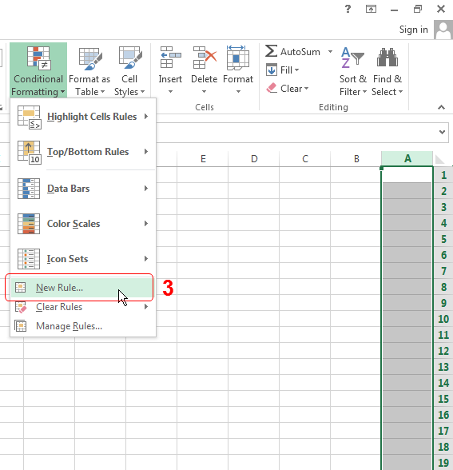
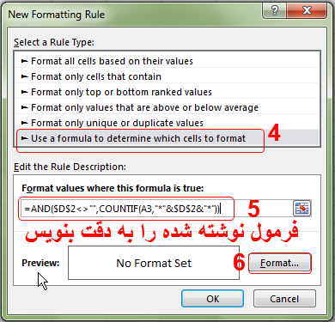
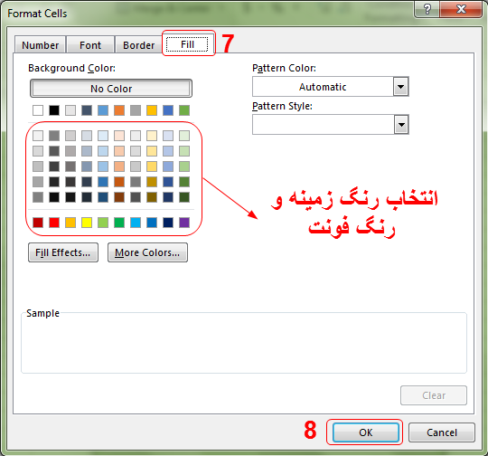
 | تمام یا قسمتی از متن مورد جستجو را وارد کنید.
اسامی دانشجویان | ع | مطابق شکل ابتدا بر روی عنوان ستون A کلیک کنید تا انتخاب شود (یا هر ناحیه دلخواهی که میخواهی عملیات جستجو را انجام دهی). از سربرگ Home ابزار Conditional formatting را انتخاب کن. مطابق شکل بر روی New Rule کلیک کن. پنجره جدیدی باز می شود. مطابق شماره های مشخص شده تنظیمات را انجام بده و در انتها بر روی OK کلیک کن. تذکر: میتوانید با تغییر آدرس سلول مشخص شده نتایج جستجو را در سلول دیگری داشته باشید.
محسن
ناصر
رضا
محمود
پرویز |  |  | AND($D$2<>"",COUNTIF(A3,"*"&$D$2&"*"))
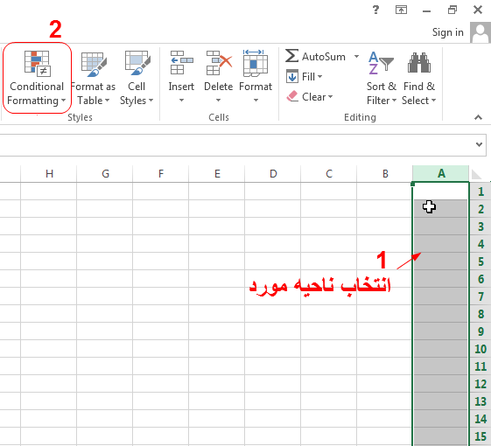
تورج
احمد
علی
نادر
علیمحمد
رامین
خسرو
قباد
فردین
مسعود
محمودرضا
اردشیر
فرامرز

